はじめに
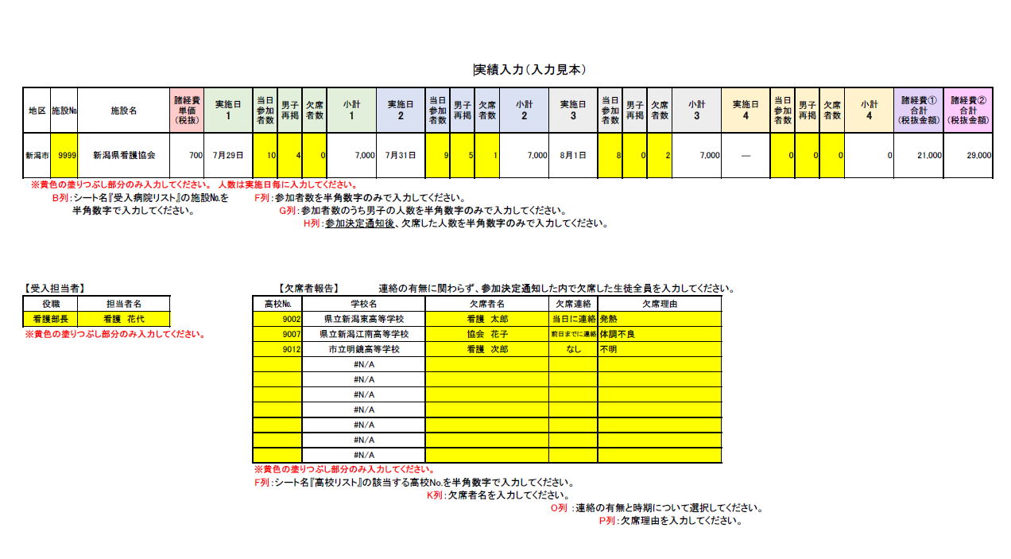
高校生一日看護師体験 実施報告・諸経費の請求について(入力方法)

※このExcelファイルは、全てのシートを削除しないでそのままご使用ください。
（入力データがリンクする仕様です）
また、報告時もシートを削除せず、Excelファイルのままメールに添付してご報告ください。

【実績入力の入力について】
※黄色の塗りつぶし部分のみ入力します

（１）Excelファイル『R8年度看護師体験請求書・実施報告書』の中の
シート名「受入病院リスト」で自施設の"施設№"を確認してください。（看護協会の施設番号です）

（２）同ファイルのシート名「実績入力」（赤いタブのシート）から入力します。

（３）施設№欄（セル番地B2）に、①で確認した自施設の施設番号を半角数字で入力してください。
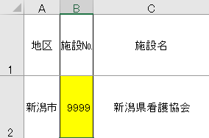

施設№欄に施設番号を入力すると、地区、施設名、実施日１、実施日２、３、４（ある場合）、
及び、各シートの病院名が反映されます。

（４）当日の参加者数、男子再掲（参加者のうち男子の人数）、全ての欠席者の人数を入力してください。

実施日２、実施日３、実施日４もある場合は同様に入力してください。

（５）【受入担当者】の欄に役職、担当者名を入力してください。

（６）欠席者がいた場合、【欠席者報告】の欄に欠席者名、欠席理由を入力してください。
欠席連絡はリストから
選択してください
同ファイルの「高校リスト」シートで高校No.（高校のコード番号）を確認し入力してください
学校名が反映します

これでシート名「実績入力」への入力は終わりです

【実施報告書の入力について】

（１）シート名「実施報告書」に当日の実施内容を入力してください。

（２）シートへの入力ではなく、別途作成のプログラムの添付でも結構です。その際、様式は問いません。

【請求書の入力について】
※黄色の塗りつぶし部分のみ入力します

（１）【請求内訳】の実施日、参加人数、欠席人数、金額はシート名「実績入力」に入力したデータが反映
されます。（水色のセル） 間違いが無いかご確認ください。

（２）代表者の欄は病院（法人）の代表者を入力してください。

（３）請求額は【請求内訳】に基づき、自動で反映します。（緑色のセル）間違いが無いかご確認ください。

（４）日付を入力し印刷した後、押印のうえ、電子データ化しメールで請求してください。
郵送いただいても結構です。
同ファイルの「実績入力」のデータが反映しますので、入力は不要です
数式が入っていますので、削除しないでください
請求内訳の税込合計額が自動で反映しますので、入力は不要です
数式が入っていますので削除しないでください

